RESERVATION (2)
 |  |  |  |  | Non disponible/غير متوفرة
 |  |  |  |  | Disponible/متوفرة
 |  |  |  |  | Réservation/الحجز
 |  |  |  |  | Le méme jour/في نفس اليوم

MOIS | 2022-04-04 |  |  |  |  |  |  |  |  |  | 2022-05-05 |  |  |  |  |  |  |  |  |  |  |  |  |  |  |  |  |  |  |  |  |  |  |  |  |  |  |  |  |  |  | 2022-06-06 |  |  |  |  |  |  |  |  |  |  |  |  |  |  |  |  |  |  |  |  |  |  |  |  |  |  |  |  |  | 2022-07-07 |  |  |  |  |  |  |  |  |  |  |  |  |  |  |  |  |  |  |  |  |  |  |  |  |  |  |  |  |  |  | 08-AOUT
JOURS | 21 | 22 | 23 | 24 | 25 | 26 | 27 | 28 | 29 | 30 | 1 | 2 | 3 | 4 | 5 | 6 | 7 | 8 | 9 | 10 | 11 | 12 | 13 | 14 | 15 | 16 | 17 | 18 | 19 | 20 | 21 | 22 | 23 | 24 | 25 | 26 | 27 | 28 | 29 | 30 | 31 | 1 | 2 | 3 | 4 | 5 | 6 | 7 | 8 | 9 | 10 | 11 | 12 | 13 | 14 | 15 | 16 | 17 | 18 | 19 | 20 | 21 | 22 | 23 | 24 | 25 | 26 | 27 | 28 | 29 | 30 | 1 | 2 | 3 | 4 | 5 | 6 | 7 | 8 | 9 | 10 | 11 | 12 | 13 | 14 | 15 | 16 | 17 | 18 | 19 | 20 | 21 | 22 | 23 | 24 | 25 | 26 | 27 | 28 | 29 | 30 | 31 | 1 | 2 | 3 | 4 | 5 | 6 | 7 | 8 | 9 | 10 | 11 | 12 | 13 | 14 | 15 | 16 | 17 | 18 | 19 | 20 | 21 | 22 | 23 | 24 | 25 | 26 | 27 | 28 | 29 | 30 | 31
NOMBRE.Rs |  |  |  |  |  | *2 | *1 | *2 | *1 | *1 | *1 |  | *2 |  |  |  |  |  | *3 | *2 |  | *1 | *1 |  |  | *1 |  | *1 | *1 | *1 | *1 |  | *1 | *2 |  |  | *1 |  |  |  |  |  |  | *2 |  |  |  |  |  |  |  | *1 |  |  |  |  |  |  | *1 |  |  |  |  |  |  |  |  |  |  |  | *2 |  | *2 |  |  | *1 |  |  | *1 | *1 |  |  |  | *1 |  |  | *1 | *1 |  | *1 |  | *1 |  |  |  |  | *1 | *1 | *1 | *1 |  |  | *2 |  | *1 |  |  | *1 |  |  | *2
224 TU 2060 |  |  |  |  |  |  |  |  |  |  |  | 12:00:00 |  |  |  |  |  |  | 07:30/8:00 |  |  |  |  |  | 8:00:00 |  |  | 8:00:00 |  |  |  | 12:00:00 |  |  |  |  |  |  |  |  |  |  |  |  |  |  |  |  |  |  |  |  |  |  |  |  |  |  |  |  |  |  |  |  |  |  |  |  |  | 11:00:00 |  |  |  |  |  |  | 8:05:00
224 TU 2061 |  |  |  |  |  |  |  |  |  |  |  |  |  |  |  |  |  |  |  |  |  |  | 8:30:00 |  |  |  |  |  |  |  |  |  |  |  | 10:00:00 |  |  |  |  |  |  |  |  |  |  |  |  |  |  |  |  |  |  |  |  |  |  |  |  |  |  |  |  |  |  |  |  |  |  | 19:00:00 |  |  |  |  |  |  | 9H
224 TU 2059 |  |  |  |  |  |  |  |  |  |  | 13:00 15:00 |  |  |  |  |  |  |  |  |  |  |  |  |  |  |  |  | mehdi |  |  | 16:00:00 |  |  |  |  |  |  |  |  |  |  |  |  |  |  |  |  |  |  |  |  |  |  |  |  |  |  |  |  |  |  |  |  |  |  |  |  |  |  | 18:50:00 |  |  |  |  |  |  | 16:05:00
223 TU 6273 |  |  |  |  |  |  |  |  |  |  |  |  |  |  |  |  |  |  |  |  |  |  |  |  |  |  |  |  |  |  |  | 18:30:00 |  |  |  |  |  |  |  |  |  |  |  |  |  |  |  |  |  |  |  |  |  |  |  |  |  |  |  |  |  |  |  |  |  |  |  |  |  | 20:30:00 |  |  |  |  |  |  | 13H
227 TU 3724 |  |  |  |  |  |  |  |  |  |  |  |  |  |  |  |  |  |  |  |  |  |  |  |  |  |  |  |  |  |  |  |  |  |  |  |  |  |  |  |  |  |  |  |  | 15:00:00 |  |  |  |  |  |  |  |  |  |  |  |  |  |  |  |  |  |  |  |  |  |  |  |  | 15:00:00 |  |  |  |  |  |  | 15H
223 TU 6272 |  |  |  |  |  |  |  |  |  |  |  | 12:00:00 |  |  |  |  |  |  |  | 09:00 11:00 |  |  |  |  |  | 11:00:00 |  | 11:00:00 |  |  |  |  |  |  |  |  | 11:00:00 |  |  |  |  |  |  |  |  |  |  |  |  |  |  |  |  |  |  |  |  |  |  |  |  |  |  |  |  |  |  |  |  | 19:30:00 |  |  |  |  |  |  | 17:13:00
211 TU 509 |  |  |  |  |  |  |  |  |  |  |  |  |  |  | 12:30:00 |  |  |  |  |  |  |  |  |  |  | 15:00:00 |  |  |  |  | 16:40:00 |  |  |  |  |  |  |  |  |  |  |  |  |  |  |  |  |  |  |  |  |  |  |  |  |  |  |  |  |  |  |  |  |  |  |  |  |  |  | 12:00:00 |  |  |  |  |  |  | 12:00:00
223 TU 9306 |  |  |  |  |  |  |  |  |  |  |  |  |  |  |  |  |  |  |  |  | 10:00:00 |  |  |  |  |  |  |  |  |  |  |  |  |  |  |  |  |  |  |  |  |  |  |  |  |  |  |  |  |  |  |  |  |  |  |  |  |  |  |  |  |  |  |  |  |  |  |  |  | 10:30:00
227 TU 4590 |  |  |  |  |  |  |  |  |  |  |  |  |  |  |  |  |  |  |  |  |  |  |  |  | 13:00:00 |  |  |  |  |  |  |  | 12:35:00 |  |  |  |  |  |  |  |  |  |  |  |  |  |  |  |  |  |  |  |  |  |  |  |  | RATEB |  |  |  |  |  |  |  |  |  |  |  |  |  |  |  |  |  |  | 14H
227 TU 4591 |  |  |  |  |  |  |  |  |  |  |  |  |  |  |  |  |  |  |  |  |  |  |  |  | 16:00:00 |  |  |  |  |  |  |  |  |  |  |  |  |  |  |  |  |  |  |  | 11:20:00 |  |  |  |  |  |  |  |  |  |  |  |  |  |  |  |  |  |  |  |  |  |  |  |  | 14:30:00
223 TU 9305 |  |  |  |  |  | 21:00:00 |  |  |  |  |  |  |  |  |  |  |  |  |  |  |  |  |  |  | 15:00:00 |  |  |  |  |  |  | 13:00:00 |  |  |  |  |  |  |  |  |  |  |  |  |  |  |  |  |  |  |  |  |  |  |  |  |  |  |  |  |  |  |  |  |  |  |  |  |  | 9:00:00 |  |  |  |  |  |  | 15H
224 TU 2310 |  |  |  |  |  |  |  |  |  |  |  |  |  |  |  |  |  |  |  |  |  |  | 14:00:00 |  |  |  |  |  |  |  |  |  |  |  |  |  | 19:00:00 |  |  |  |  |  |  |  |  |  |  |  |  |  |  |  |  |  |  |  |  |  |  |  |  |  |  |  |  |  |  |  |  |  |  |  |  |  |  |  | 18H
229 TU 6251 |  |  |  |  |  |  |  |  |  |  |  |  |  |  |  |  |  |  |  |  |  |  |  |  |  |  |  |  |  |  |  |  |  |  |  |  |  |  |  |  |  |  |  |  |  |  |  |  |  |  |  |  |  |  |  |  |  |  |  |  |  |  |  |  |  |  |  |  |  | 17:30:00 |  |  |  |  |  |  | 21H
229 TU 6249 |  |  |  |  |  |  |  |  |  |  |  |  |  |  |  |  |  |  |  |  |  |  |  |  |  |  |  |  |  |  |  |  |  |  |  |  |  |  |  |  |  |  |  |  |  |  |  |  |  |  |  |  |  |  |  |  |  |  |  |  |  |  |  |  |  |  |  |  |  | 19H
230 TU 1839 |  |  |  |  |  |  |  |  |  |  |  |  |  |  |  |  |  |  |  |  |  |  |  |  |  |  |  |  |  |  |  |  |  |  |  |  |  |  |  |  |  |  |  |  |  |  |  |  |  |  |  |  |  |  |  |  |  |  |  |  |  |  |  |  |  |  |  |  |  | 12:30:00 |  |  |  |  |  |  | 11H |  |  |  |  |  |  | RADHWA AJILI/MONASTIR/8:00
192 TU 6762 |  |  |  |  |  |  |  | 28
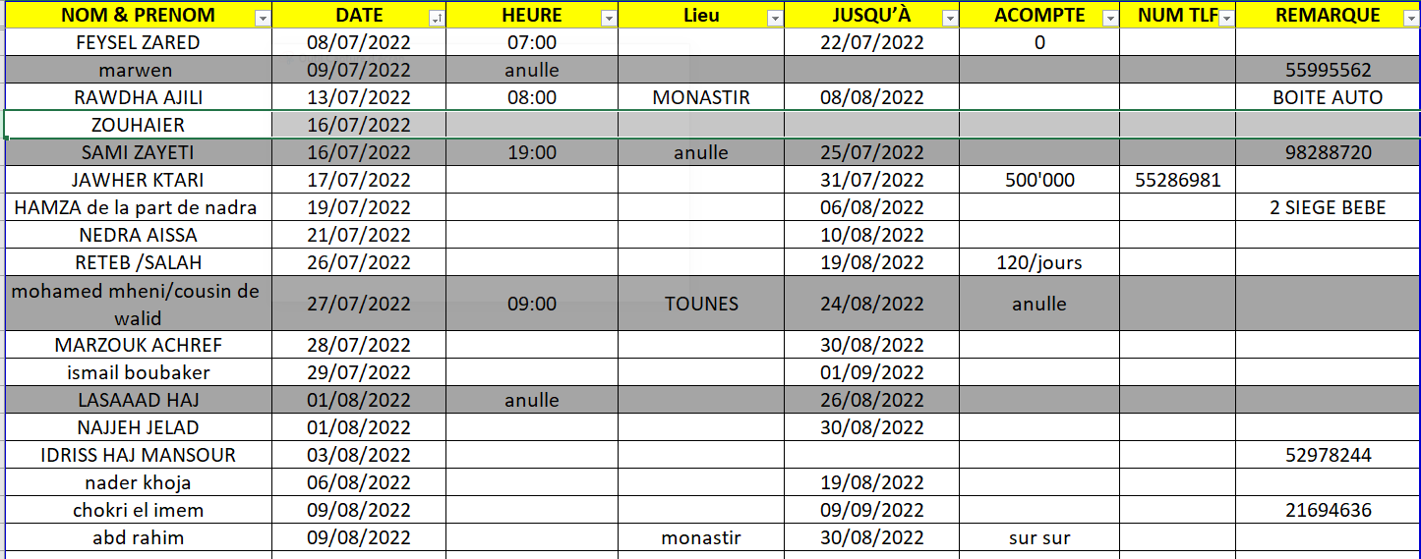
189 TU 2648 |  |  |  |  |  |  |  |  |  |  |  |  |  |  |  |  |  |  |  |  |  |  |  |  |  |  | 15:00:00
198 TU 6194 |  |  |  |  |  |  |  |  |  |  |  |  |  |  |  |  |  |  |  |  |  |  |  |  |  |  |  |  |  | DEPUIS 19/05 SONIA |  |  |  |  |  |  |  |  |  |  |  |  |  |  |  |  |  |  |  |  |  |  |  |  |  |  |  |  |  |  |  |  |  |  |  |  |  |  |  | 14:00:00
195 TU 3422 |  |  |  |  |  |  |  |  |  |  |  |  |  |  |  |  |  |  |  |  |  |  | 8:00:00 |  |  | 12:30:00 |  |  |  | DEPUIS 19/05 NACEUR BEN 3ISSA |  |  |  |  |  |  |  |  |  |  |  |  |  |  |  |  |  |  |  |  |  |  |  |  |  |  |  |  |  |  |  |  |  |  |  |  |  |  |  | 15:00:00
206 TU 5496
206 TU 5494

